Sheet1
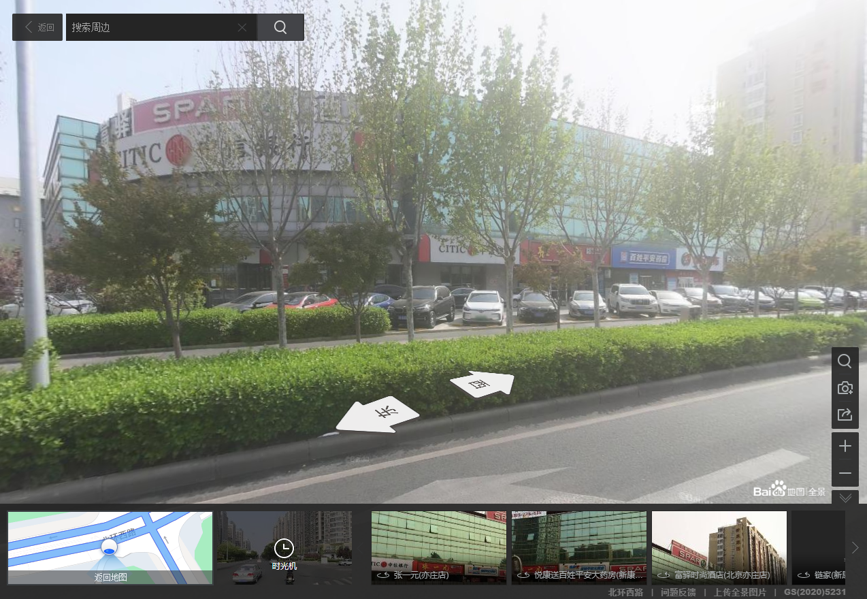

楼层 | 总面积
1-3 | 7324.13 | 2441.38
-1-2 | 5588.32 | 1862.7733333 | 5588.32
附属 | 211.5
 | 13123.95

-1 | 1862.77
1 | 4304.15
2 | 4304.15
3 | 2441.38
 | 12912.45

